关系图
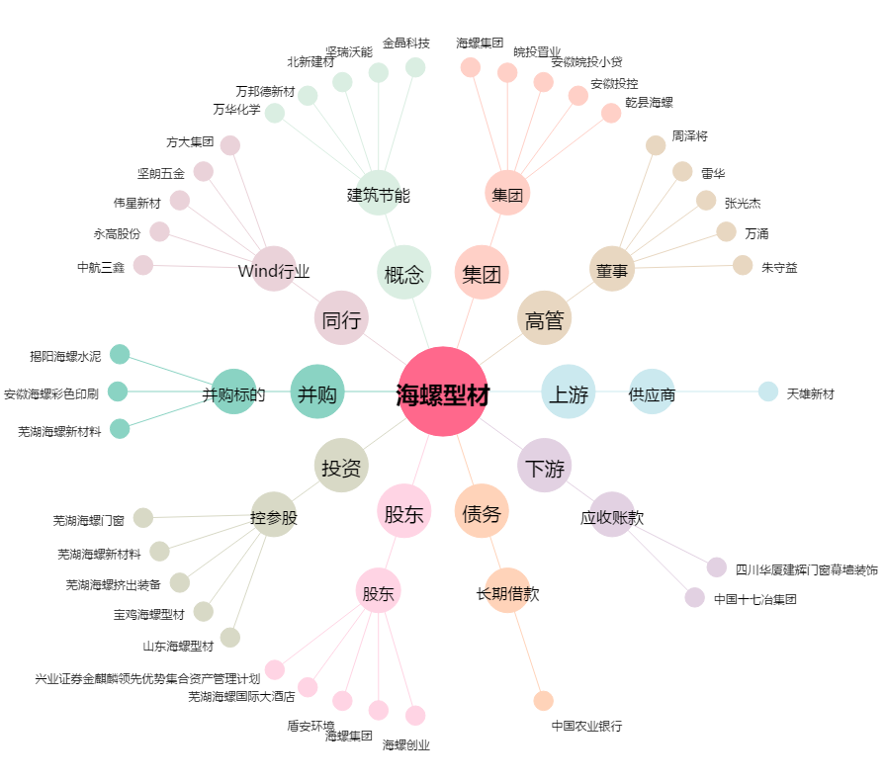
海螺型材[000619.SZ] - 关系概览图

